关系图
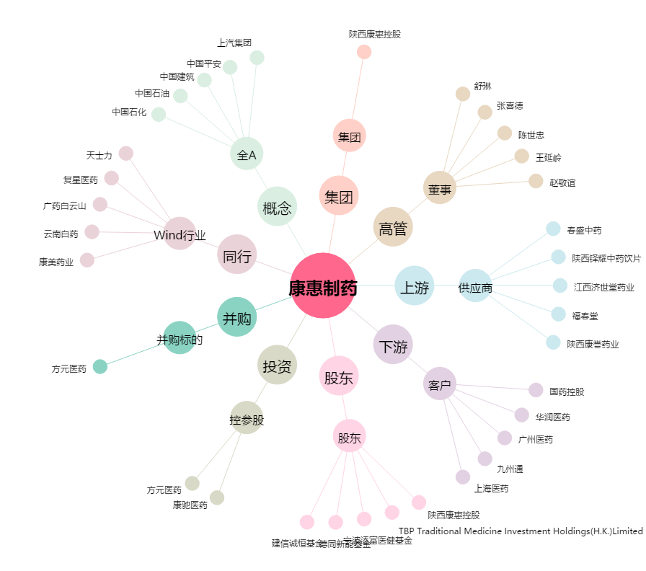
康惠制药[603139.SH] - 关系概览图

